変更履歴管理表
FI_ADD_IF_0058
基本設計ID
ステータスIF(PS向け)
基本設計名称

No. | 変更日 | 変更者 | 発生フェーズ | シート種別
1 | 2015-09-29 | 大森 美穂 | 基本設計 |  | 新規作成

基本設計書
FI_ADD_IF_0058
基本設計 ID
ステータスIF(PS向け)
基本設計名称

業務要件概要

 |  | PJNAVIで更新されたプロジェクトステータスを都度SAP側に取り込み、
 |  | SAP側で取り込んだ結果をPJNAVIに返す。

 |  | ステータスに応じたWBS決済規則、決済プロファイルそして結果分析キーの変更を行う。

機能要件

 | 機能No. |  |  |  | 機能タイトル |  |  |  |  |  |  |  |  |  | 機能概要
 |  |  |  |  | ステータスの更新 |  |  |  |  |  |  |  |  |  | WBS要素のシステムステータスおよびUserステータスの更新を行う。

 |  |  |  |  | WBS要素の更新 |  |  |  |  |  |  |  |  |  | WBS要素のプロジェクトプロファイルおよびプロジェクトタイプに紐付く結果分析キーおよび
 |  |  |  |  |  |  |  |  |  |  |  |  |  |  | 決済プロファイルの更新を行う。

運用要件

 | Ⅰ | 実行タイミング
 |  | □ | 日次 | □ | 週次 |  |  | □ | 月次 | ■ | 随時 |  | □ | その他

 | Ⅱ | 実行方法
 |  | □ | オンライン |  |  | ■ | バックグラウンド |  |  |  |  | □ | 夜間バッチ処理

 | Ⅲ | 前提条件
 |  | 既にプロジェクト情報がPJ NAVIよりI/Fされ、プロジェクトが登録されていること

機能関連図

 | ＜フロー図＞
プロジェクト情報
プロジェクト情報
I/F取込

プロジェクト
（WBS要素）
PJNAVI
プロジェクト
ステータス
情報
ステータスIF
(PS向け)

処理結果

機能概要
FI_ADD_IF_0058
基本設計ID
ステータスIF(PS向け)
基本設計名称

機能概要

 |  | PJNAVIで更新されたプロジェクトステータスを都度SAP側にI/Fし、
 |  | WBS要素のシステムステータスおよびUserステータスとして更新する。
 |  | SAP側で取り込んだ結果をPJNAVIに返す。

 |  | SAP標準の決済規則生成ではGL決済規則が登録できないため、
 |  | ステータスに応じたWBS決定規則、決済プロファイルそして結果分析キーの変更を行う。

 |  | No. |  | 処理内容 |  |  |  |  |  |  |  | 使用するBAPI
 |  | 1 |  | WBS要素ステータス登録 |  |  |  |  |  |  |  | BAPI_BUS2054_SET_STATUS
 |  | 2 |  | WBS要素の読込 |  |  |  |  |  |  |  | BAPI_BUS2054_GET_STATUS
 |  | 3 |  | WBS要素変更 |  |  |  |  |  |  |  | BAPI_BUS2054_CHANGE_MULTI

機能仕様
 | 1. |  | パラメータ確認
 |  | プロジェクトコードがWBS要素として存在するかを確認する。 更新対象が存在しない場合はエラーで終了する。

 | 2. |  | データ取得処理
 |  | PJNAVIのステータスから、SAP上のWBS要素ステータスに変換するため、変換情報を取得する。

 | 3. |  | ステータス取得
 |  | 現在のSAP上のプロジェクト情報(WBS要素)のシステムステータス、プロジェクトステータス(設備投資理由に設定されている)を取得する。

 | 4. |  | データ編集処理
 |  | ステータスの変換、現在のステータスと変更後のステータスの組合せから、更新用の情報を編集する。

 | 5. |  | 更新処理
 |  | システムステータスの更新とプロジェクトのプロジェクトステータスの更新を行う。

遷移図/入出力関連図

 |  | ＜画面遷移図＞

入力データ
ステータスI/F
（ステータス更新）
処理結果
(PJNAVI用)

 |  |  |  | プロジェクトステータス情報
エラーログファイル
汎用マスタ

プロジェクト情報
(PROJ：
プロジェクト定義)

プロジェクト情報
(PRPS：WBS要素マスタデータ）

処理詳細

 | 1. |  | パラメータ確認

 |  | 1-1. |  |  | 存在チェック
 |  |  |  | プロジェクトコードがWBS要素として存在するかを確認する。
 |  |  |  | →プロジェクトが存在しない場合、エラーメッセージを格納し処理6.終了処理へ遷移する。
 |  |  |  |  | メッセージNo.1 |  |  | プロジェクト「ｘｘｘｘｘ」が登録されていません。

 | 2. |  | データ取得処理

 |  | 2-1. |  |  | WBS要素ステータス取得処理
 |  |  |  | 汎用マスタ(XXXXX)より、WBS要素ステータス情報を取得する。
 |  |  |  | データの取得に失敗した場合、エラーメッセージを格納し処理6.終了処理へ遷移する。
 |  |  |  |  | メッセージNo.2 |  |  | プロジェクトステータスの変換に失敗しました。 プロジェクトコード：ｘｘｘ プロジェクトステータス：ｘｘｘ

 |  |  |  | ＜ステータス区分のイメージ＞
 |  |  |  | No. |  | PJNAVI |  |  |  | SAP
 |  |  |  |  |  | ステータス |  | コード |  | ステータス |  |  |  |  | システムステータスコード |  |  |  | プロジェクトステータス
 |  |  |  | 1 |  | 未オープン |  |  |  | 有償：CRTD |  |  |  |  | I0001
QA No.99
汎用マスタを使うかどうかは不明
 |  |  |  | 2 |  | オープン |  |  |  | REL |  |  |  |  | I0002
 |  |  |  | 3 |  | オープン |  |  |  | REL 取消 |  |  |  |  | I0045
 |  |  |  | 4 |  | ポーズ |  |  |  | 連携なし |  |  |  |  | I0002
 |  |  |  | 5 |  | 仮クローズ |  |  |  | REL(実績入力禁止) |  |  |  |  | I0002
 |  |  |  | 6 |  | クローズ |  |  |  | TECO(実績入力禁止) |  |  |  |  | I0045
 |  |  |  | 7 |  | ロスト |  |  |  | TECO(実績入力禁止) |  |  |  |  | I0045
 |  |  |  | 8 |  | - |  |  |  | CLSD
 |  |  |  | 9 |  | - |  |  |  | 削除

 |  |  |  | 汎用マスタ(XXXXX)
 |  |  |  | キー１ |  |  |  |  |  |  | キー２(プロジェクトステータス区分) |  |  |  |  |  |  | キー3(取消区分) |  |  | 値１(システムステータスコード) |  | 値2(プロジェクトステータス)
 |  |  |  | 固定値「WBSステータス」 |  |  |  |  |  |  | ZZZ |  |  |  |  |  |  | 0 |  |  | ZZZZZZZ |  | ZZ
 |  |  |  | 固定値「WBSステータス」 |  |  |  |  |  |  | YYY |  |  |  |  |  |  | 0 |  |  | YYYYYYY |  | YY
 |  |  |  | 固定値「WBSステータス」 |  |  |  |  |  |  | YYY |  |  |  |  |  |  | 1 |  |  | YYYYYYY |  | YY

 |  |  |  | キー２(プロジェクトステータス区分) |  |  |  |  |  |  | キー3(取消区分) |  |  |  | 値１(システムステータスコード) |  |  |  |  | 値2(プロジェクトステータス)
 |  |  |  | ZZZ |  |  |  |  |  |  | 0 |  |  |  | ZZZZZZZ |  |  |  |  | ZZ
 |  |  |  | YYY |  |  |  |  |  |  | 0 |  |  |  | YYYYYYY |  |  |  |  | YY
 |  |  |  | YYY |  |  |  |  |  |  | 1 |  |  |  | YYYYYYY |  |  |  |  | YY

 | 3. |  | ステータス取得

 |  | 3-1. |  |  | 現行のステータス取得処理
 |  |  |  | WBS要素ステータス更新を行うために、現行のステータスを取得する。

 |  |  |  | ＜編集内容＞
 |  |  |  | 「WBS要素ステータス読込(BAPI_BUS2054_GET_STATUS)」のパラメータを設定し、WBS要素のステータスを取得する。
 |  |  |  | BAPIの実行に失敗した場合、エラーメッセージを格納し処理6.終了処理へ遷移する。
 |  |  |  | No. |  | 項目 |  |  |  |  |  |  | 編集内容
 |  |  |  | 1 |  | WBS 要素 |  |  |  |  |  |  | プロジェクトコード(IMPORT－I_POSID)

 |  |  | 3-1-1. |  |  |  | 削除の場合
 |  |  |  |  |  | 現行のステータスに削除フラグが立っている場合、エラーメッセージを格納し処理6.終了処理へ遷移する。
 |  |  |  |  |  |  | メッセージNo.3 |  | すでに削除済のプロジェクトです。 プロジェクトコード：ｘｘｘ

 | 4. |  | データ編集処理
 |  | 4-1. |  |  | WBS要素ステータス
 |  |  | 4-1-1. |  |  |  | データ変換処理
 |  |  |  |  | 2.で取得した汎用マスタから「プロジェクトステータス区分」を基に「システムステータス」に変換する。
 |  |  |  |  | ＜ステータスの変換＞
 |  |  |  |  | キー２(プロジェクトステータス区分) |  |  |  |  |  |  | キー3(取消区分) |  |  |  | 値１(システムステータスコード) |  |  |  |  | 値2(プロジェクトステータス)
 |  |  |  |  | ZZZ |  |  |  |  |  |  | 0 |  |  |  | ZZZZZZZ |  |  |  |  | ZZ
 |  |  |  |  | YYY |  |  |  |  |  |  | 0 |  |  |  | YYYYYYY |  |  |  |  | YY
 |  |  |  |  | YYY |  |  |  |  |  |  | 1 |  |  |  | YYYYYYY |  |  |  |  | YY

 |  |  |  |  | ＜編集内容＞
 |  |  |  |  | WBS要素ステータスを更新するため、データを編集する。
 |  |  |  |  | (BAPI「WBS要素ステータス更新(BAPI_BUS2054_SET_STATUS)」のパラメータ)
 |  |  |  |  | WBS 要素 |  |  |  |  |  |  | システムステータスコード |  |  |  |  |  |  |  |  |  | 条件：キー１
 |  |  |  |  | PJ00000001 |  |  |  |  |  |  | ZZZZZZZ
 |  |  |  |  | ※ |  | 開発完了報告売上取消区分(I_FLG_CANCEL)が「1」の場合で、
 |  |  |  |  |  |  | ステータス変更がクローズからオープンの場合は、上記No.3を設定する。
 |  |  |  |  |  |  | (汎用マスタのキー3(取消区分)が設定されているものを取得)

 |  |  |  |  | ※ |  | ステータスが戻る場合、設定場所が異なるので注意。
 |  |  |  |  | 設定例：ステータス設定の場合
 |  |  |  |  | 項目 |  |  |  |  | 項目名称 |  |  |  |  |  | 設定値
 |  |  |  |  | PROJECT_DEFINITION |  |  |  |  | プロジェクト定義 |  |  |  |  |  | PJ00000001
 |  |  |  |  | SET_SYSTEM_STATUS |  |  |  |  | システムステータス設定 |  |  |  |  |  | ZZZZZZZ

 |  |  |  |  | 設定例：ステータス取消の場合
 |  |  |  |  | 項目 |  |  |  |  | 項目名称 |  |  |  |  |  | 設定値
 |  |  |  |  | PROJECT_DEFINITION |  |  |  |  | プロジェクト定義 |  |  |  |  |  | PJ00000001
 |  |  |  |  | UNDO_SYSTEM_STATUS |  |  |  |  | システムステータス設定 |  |  |  |  |  | ZZZZZZZ

 |  |  | 4-1-2. |  |  |  | 仮クローズ設定日の編集
 |  |  |  | ・上記で編集した設備投資理由が仮クローズだった場合
 |  |  |  |  | システム日付(SY-DATUM)を仮クローズ設定日に設定する。
 |  |  |  |  | WBS 要素 |  |  | プロジェクトステータス |  |  |  |  |  | 仮クローズ設定日 |  |  | ステータス更新日 |  |  | 結果分析キー
 |  |  |  |  | PJ00000001 |  |  | ZZ(仮クローズ) |  |  |  |  |  | YYYYMMDD

 |  |  |  | ・上記で編集した設備投資理由が仮クローズ以外だった場合
 |  |  |  |  | 仮クローズ設定日には何も設定しない(BAPIで更新時にクリアされる)
 |  |  |  |  | WBS 要素 |  |  | プロジェクトステータス |  |  |  |  |  | 仮クローズ設定日 |  |  | ステータス更新日 |  |  | 結果分析キー
 |  |  |  |  | PJ00000001 |  |  | ZZ(オープン)

 |  |  | 4-1-3. |  |  |  | ステータス更新日
 |  |  |  |  | システム日付を設定する。
 |  |  |  |  | WBS 要素 |  |  | プロジェクトステータス |  |  |  |  |  | 仮クローズ設定日 |  |  | ステータス更新日 |  |  | 結果分析キー
 |  |  |  |  | PJ00000001 |  |  | ZZ(仮クローズ) |  |  |  |  |  | YYYYMMDD |  |  | YYYYMMDD

 |  |  | 4-1-4. |  |  |  | ロスト時の結果分析キーの設定
 |  |  |  | ・上記で編集した設備投資理由がロストだった場合、汎用マスタから取得した結果分析キーを設定する。
 |  |  |  |  | WBS 要素 |  |  | プロジェクトステータス |  |  |  |  |  | 仮クローズ設定日 |  |  | ステータス更新日 |  |  | 結果分析キー
 |  |  |  |  | PJ00000001 |  |  | ZZ(ロスト) |  |  |  |  |  |  |  |  | YYYYMMDD |  |  | XXXXXX

 | 5. |  | 更新処理

 |  | 5-1. |  |  | WBS要素ステータス登録
 |  |  | 4.で設定したステータスを基に、BAPI「BAPI_BUS2054_SET_STATUS(BUS2054 のステータス設定/取消 (WBS))」を用いて、
 |  |  | WBS要素のステータスを更新する。
 |  |  | 合わせてプロジェクトステータス、仮クローズ設定日、ステータス更新日、結果分析キーを、BAPI「BAPI_BUS2054_CHANGE_MULTI」にて更新する。

 | 6. |  | 終了処理

 |  | 6-1. |  |  | PJNAVIに返す値を設定する。
 |  |  |  | 終了メッセージおよびログを出力する。

画面仕様(メインPGM)
FI_ADD_IF_0058
基本設計ID
ステータスIF(PS向け)
基本設計名称

画面レイアウト
画面レイアウト記載

選択画面、Dynpro画面

画面項目説明(メインPGM)
FI_ADD_IF_0058
基本設計ID
ステータスIF(PS向け)
基本設計名称

No. | 項目ID | I/O | 必須 | P/S | 属性 | 桁数 | エレメント | 初期値 | 説明

帳票レイアウトALV
FI_ADD_IF_0058
基本設計ID
ステータスIF(PS向け)
基本設計名称

帳票レイアウト（ALV）

帳票レイアウトSVF
FI_ADD_IF_0058
基本設計ID
ステータスIF(PS向け)
基本設計名称

帳票レイアウト（SVF）

帳票仕様（帳票レイアウト170）
FI_ADD_IF_0058
基本設計ID
ステータスIF(PS向け)
基本設計名称

帳票レイアウト
 | 1 | 2 | 3 | 4 | 5 | 6 | 7 | 8 | 9 | 10 | 11 | 12 | 13 | 14 | 15 | 16 | 17 | 18 | 19 | 20 | 21 | 22 | 23 | 24 | 25 | 26 | 27 | 28 | 29 | 30 | 31 | 32 | 33 | 34 | 35 | 36 | 37 | 38 | 39 | 40 | 41 | 42 | 43 | 44 | 45 | 46 | 47 | 48 | 49 | 50 | 51 | 52 | 53 | 54 | 55 | 56 | 57 | 58 | 59 | 60 | 61 | 62 | 63 | 64 | 65 | 66 | 67 | 68 | 69 | 70 | 71 | 72 | 73 | 74 | 75 | 76 | 77 | 78 | 79 | 80 | 81 | 82 | 83 | 84 | 85 | 86 | 87 | 88 | 89 | 90 | 91 | 92 | 93 | 94 | 95 | 96 | 97 | 98 | 99 | 100 | 101 | 102 | 103 | 104 | 105 | 106 | 107 | 108 | 109 | 110 | 111 | 112 | 113 | 114 | 115 | 116 | 117 | 118 | 119 | 120 | 121 | 122 | 123 | 124 | 125 | 126 | 127 | 128 | 129 | 130 | 131 | 132 | 133 | 134 | 135 | 136 | 137 | 138 | 139 | 140 | 141 | 142 | 143 | 144 | 145 | 146 | 147 | 148 | 149 | 150 | 151 | 152 | 153 | 154 | 155 | 156 | 157 | 158 | 159 | 160 | 161 | 162 | 163 | 164 | 165 | 166 | 167 | 168 | 169 | 170
1
2
3
4
5
6
7
8
9
10
11
12
13
14
15
16
17
18
19
20
21
22
23
24
25
26
27
28
29
30
31
32
33
34
35
36
37
38
39
40
41
42
43
44
45
46
47
48
49
50
51
52
53
54
55
56
57
58

帳票仕様（帳票レイアウト255）
FI_ADD_IF_0058
基本設計ID
ステータスIF(PS向け)
基本設計名称

帳票レイアウト
 | 1 | 2 | 3 | 4 | 5 | 6 | 7 | 8 | 9 | 10 | 11 | 12 | 13 | 14 | 15 | 16 | 17 | 18 | 19 | 20 | 21 | 22 | 23 | 24 | 25 | 26 | 27 | 28 | 29 | 30 | 31 | 32 | 33 | 34 | 35 | 36 | 37 | 38 | 39 | 40 | 41 | 42 | 43 | 44 | 45 | 46 | 47 | 48 | 49 | 50 | 51 | 52 | 53 | 54 | 55 | 56 | 57 | 58 | 59 | 60 | 61 | 62 | 63 | 64 | 65 | 66 | 67 | 68 | 69 | 70 | 71 | 72 | 73 | 74 | 75 | 76 | 77 | 78 | 79 | 80 | 81 | 82 | 83 | 84 | 85 | 86 | 87 | 88 | 89 | 90 | 91 | 92 | 93 | 94 | 95 | 96 | 97 | 98 | 99 | 100 | 101 | 102 | 103 | 104 | 105 | 106 | 107 | 108 | 109 | 110 | 111 | 112 | 113 | 114 | 115 | 116 | 117 | 118 | 119 | 120 | 121 | 122 | 123 | 124 | 125 | 126 | 127 | 128 | 129 | 130 | 131 | 132 | 133 | 134 | 135 | 136 | 137 | 138 | 139 | 140 | 141 | 142 | 143 | 144 | 145 | 146 | 147 | 148 | 149 | 150 | 151 | 152 | 153 | 154 | 155 | 156 | 157 | 158 | 159 | 160 | 161 | 162 | 163 | 164 | 165 | 166 | 167 | 168 | 169 | 170 | 171 | 172 | 173 | 174 | 175 | 176 | 177 | 178 | 179 | 180 | 181 | 182 | 183 | 184 | 185 | 186 | 187 | 188 | 189 | 190 | 191 | 192 | 193 | 194 | 195 | 196 | 197 | 198 | 199 | 200 | 201 | 202 | 203 | 204 | 205 | 206 | 207 | 208 | 209 | 210 | 211 | 212 | 213 | 214 | 215 | 216 | 217 | 218 | 219 | 220 | 221 | 222 | 223 | 224 | 225 | 226 | 227 | 228 | 229 | 230 | 231 | 232 | 233 | 234 | 235 | 236 | 237 | 238 | 239 | 240 | 241 | 242 | 243 | 244 | 245 | 246 | 247 | 248 | 249 | 250 | 251 | 252 | 253 | 254 | 255
1
2
3
4
5
6
7
8
9
10
11
12
13
14
15
16
17
18
19
20
21
22
23
24
25
26
27
28
29
30
31
32
33
34
35
36
37
38
39
40
41
42
43
44
45
46
47
48
49
50
51
52
53
54
55
56
57
58
59
60
61
62
63
64
65

帳票仕様（帳票項目説明）
プログラムID
プログラム名称

ソート順
No. | 帳票項目名 | データ項目 | 桁数 | 編集書式 | 備考
 | ＜ヘッダレベル＞

 | ＜明細レベル＞

 | ＜合計レベル＞

 | ＜フッターレベル＞

ファイル定義
FI_ADD_IF_0058
基本設計ID
ステータスIF(PS向け)
基本設計名称

独立したTable毎に1シート記入する
File ID |  |  |  |  | File名
名称
属性
 | レコード長 |  |  | レコード数 |  |  |  | 件/回 |  |  |  |  | ゼロ件時処理
 | 形式 |  |  | 入出力場所
 | モード |  |  |  |  |  |  |  |  | （ |  | ）
 | 文字コード |  |  |  |  |  |  | （ |  |  | ）

ファイル構成
 | No. | 項目名称 | 必須 | 位置 |  | Size | 全半角 |  | Type | フォーマット |  |  |  | 内容説明（数値の場合は、書式を記述）

備考
 | 作成タイミング
 | 削除タイミング
 | その他

パラメータ定義書
Z_TEST_IN_OUT
汎用モジュールID
テスト名称
汎用モジュール名称

汎用グループ |  |  | 汎用グループ名
内容説明 | PJNAVIで更新されたWBS要素ステータスを取り込む
処理タイプ | リモート可能モジュール |  |  |  | メインプログラムID
Webサービス
IMPORTパラメータ |  | 型定義 |  | 関連型 |  | デフォルト値 | 任意 | 値引渡 | 内容説明
I_PBUKR |  | TYPE |  | PS_PBUKR |  |  |  | ○ | 会社区分
I_POSID |  | TYPE |  | PS_POSID |  |  |  | ○ | プロジェクトコード
I_STATUS |  | TYPE |  | CHAR(3) |  |  |  | ○ | プロジェクトステータス区分
I_FLG_CANCEL |  | TYPE |  | CHAR(1) |  |  |  | ○ | 開発完了報告売上取消区分 0：未取消、1：取消
EXPORTパラメータ |  | 型定義 |  | 関連型 |  | デフォルト値 |  | 値引渡 | 内容説明
E_RETURN |  | TYPE |  | CHAR(2) |  |  |  | ○ | リターンコード

CHANGINGパラメータ |  | 型定義 |  | 関連型 |  | デフォルト値 | 任意 | 値引渡 | 内容説明

TABLESパラメータ |  | 型定義 |  | 関連型 |  | デフォルト値 |  | 値引渡 | 内容説明

EXCEPTIONSパラメータ |  |  |  | 内容説明

メッセージ要件
FI_ADD_IF_0058
基本設計ID
ステータスIF(PS向け)
基本設計名称
画面名称

No. | メッセージ要件 | 対応方法
1 | プロジェクトが登録されていません。 プロジェクトコード：ｘｘｘ | システム管理者にログの内容を連絡
2 | プロジェクトステータスの変換に失敗しました。 プロジェクトコード：ｘｘｘ プロジェクトステータス：ｘｘｘ | システム管理者にログの内容を連絡
3 | すでに削除済のプロジェクトです。 プロジェクトコード：ｘｘｘ | システム管理者にログの内容を連絡

補足説明
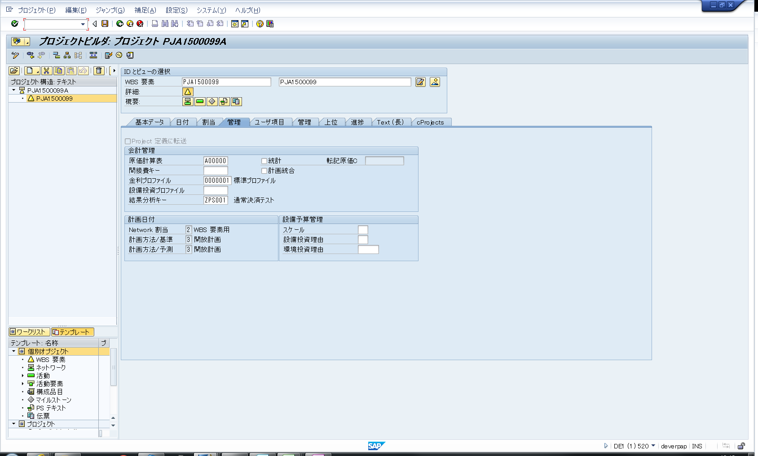
FI_ADD_IF_0058
基本設計ID
ステータスIF(PS向け)
基本設計名称

内 容

 | プロジェクトビルダ(T_cd：CJ20N)
 | ① |  | ステータスの更新
 |  | 汎用モジュール：BAPI_BUS2054_SET_STATUS
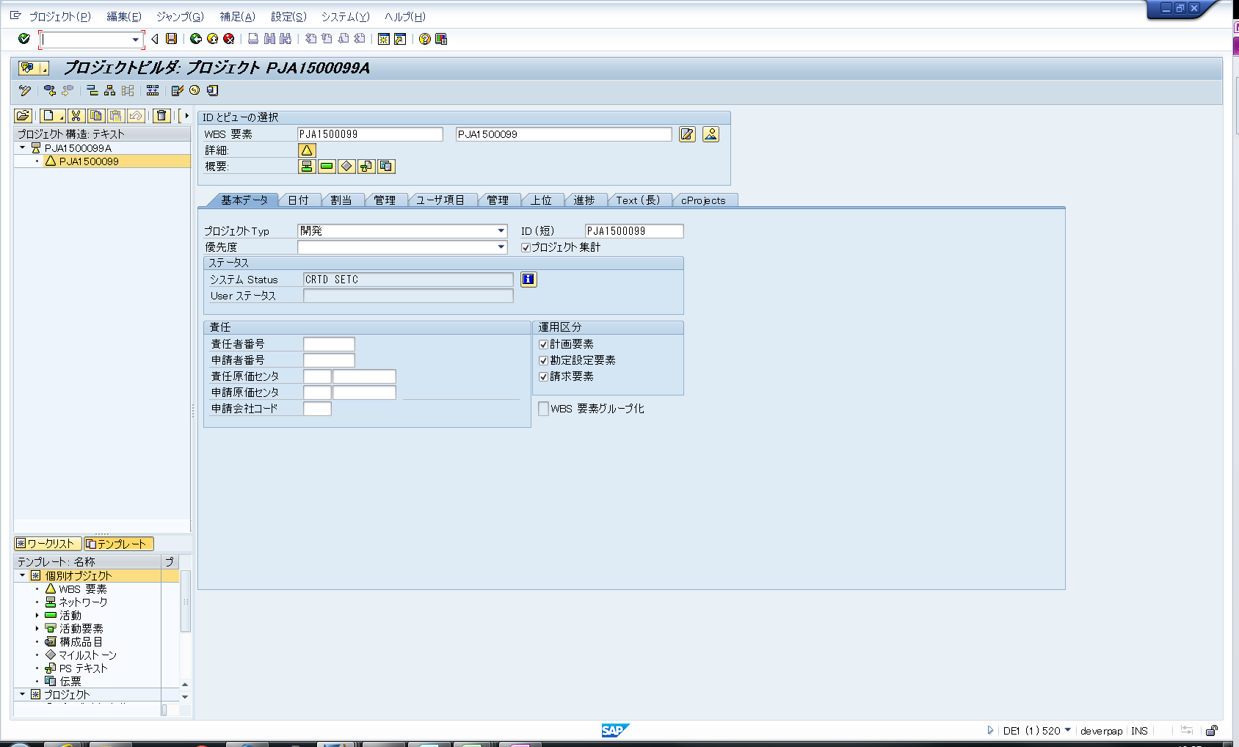

 | ② |  | 決済規則の更新
 |  | 【編集】－【一般原価】－【決済規則】
 |  | 汎用モジュール：
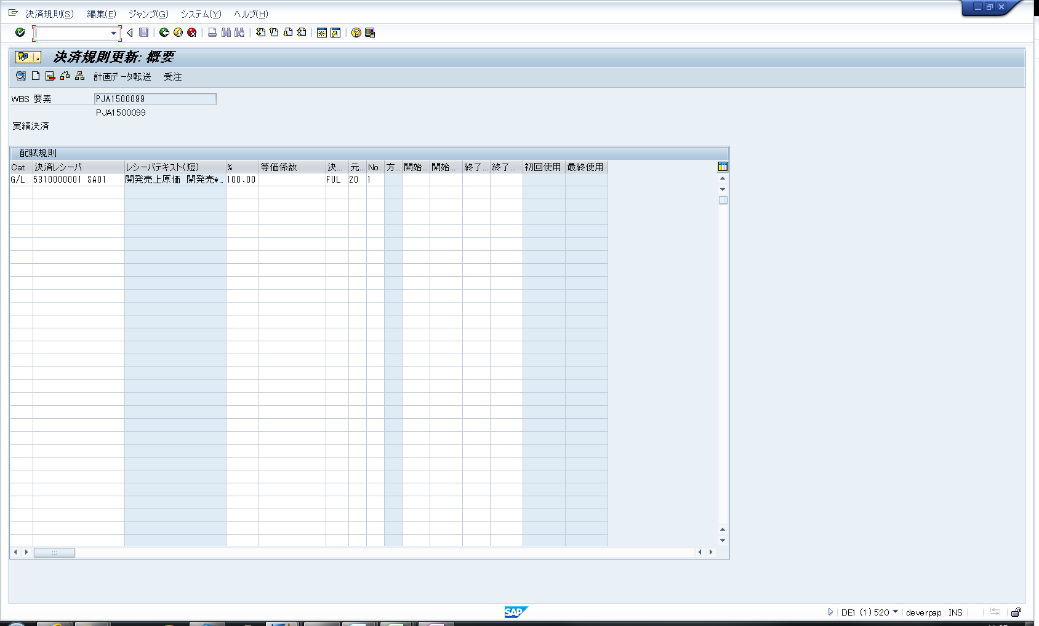

 | ③ |  | 決済プロファイル
 |  | 決済規則更新画面－【ジャンプ】－【決済パラメータ】
 |  | 汎用モジュール：
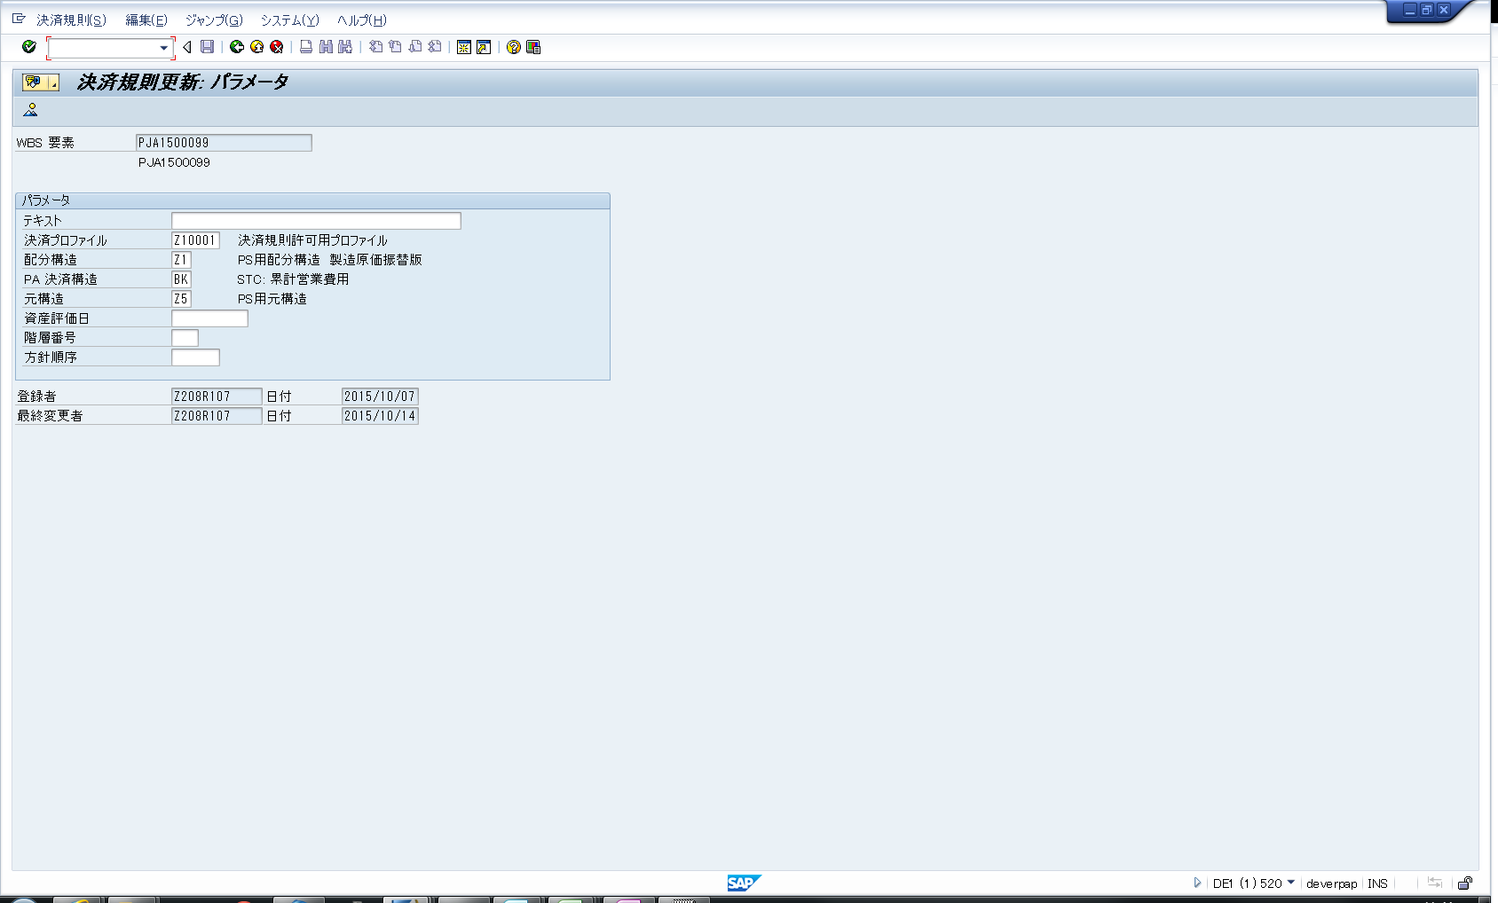

 | ③ |  | 結果分析キーの更新
 |  | 汎用モジュール：BAPI_BUS2054_CHANGE_MULTI

